Hoja1
 | Practica 1 Tablas y gr´aﬁcas
 | 12 de febrero de 2020
 | 1. Comida
 | Se realiz´o una encuesta a un grupo de 245 estudiantes a ﬁn de evaluar los servicios de comida. Las posibles respuestas son:
 | 1. mal
HISTOGRAMA
 | 2. regular
 | 3. bien
 | 4. muy bien
 | 5. excelente
 | El resultado de la encuestas se resume en la tabla 1
 | Evaluacion | Frecuencia
 | 5 | 37
 | 4 | 54
 | 3 | 100
 | 2 | 33 |  | Trazar un histograma de frecuencias
 | 1 | 21
 | Cuadro 1.1: Resultado de la encuesta

 | 2. Pesos
 | Se realiz´o un registro de los alumnos que entran a la universidad, de una poblaci´on de 121 ingresados, y se obtuvieron los datos de la tabla 2

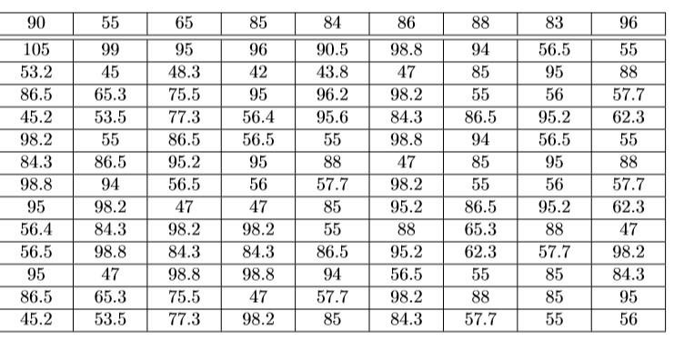

 | HISTOGRAMA DE FRECUENCIAS

HISTOGRAMA
151<---->155.889 | 153.444 | 22 | 0.1746031746
155.889<---->160.778 | 158.333 | 27 | 0.21428571429
160.778<---->165.667 | 163.222 | 26 | 0.20634920635
165.667<---->170.556 | 168.111 | 24 | 0.19047619048
170.556<---->175.444 | 173 | 3 | 0.02380952381
175.444<---->180.333 | 177.889 | 3 | 0.02380952381
180.333<---->185.222 | 182.778 | 8 | 0.063492063492
185.222<---->190.111 | 187.667 | 5 | 0.039682539683
190.111<---->195 | 192.556 | 8 | 0.063492063492
CLASES | PUNTO MEDIO CLASE | FRECUENCIAS | PORCENTAJE
42<---->49 | 45.5 | 13 | 10.32%
49<---->56 | 52.5 | 17 | 13.49%
56<---->63 | 59.5 | 17 | 13.49%
63<---->70 | 66.5 | 4 | 3.17%
70<---->77 | 73.5 | 2 | 1.59%
77<---->84 | 80.5 | 4 | 3.17%
84<---->91 | 87.5 | 31 | 24.60%
91<---->98 | 94.5 | 21 | 16.67%
98<---->105 | 101.5 | 17 | 13.49%

 | 3. Pesos

 | Se realiz´o un registro de los alumnos de la universidad de la carrera de disen˜o, en ello se obtuvieron los datos en cent´ımetros de estatura de la tabla 3
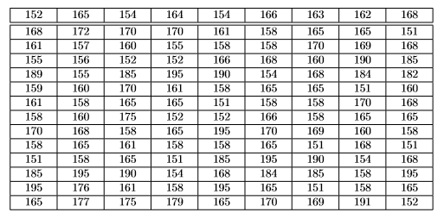

HISTOGRAMA
 | 0.1746031746
 | 0.21428571429
 | 0.20634920635
 | 0.19047619048
 | 0.02380952381
 | 0.02380952381
 | 0.063492063492
 | 0.039682539683
 | 0.063492063492
CLASES | PUNTO MEDIO CLASE | FRECUENCIAS | PORCENTAJE
151<---->155.889 | 153.444 | 22 | 17.46%
155.889<---->160.778 | 158.333 | 27 | 21.43%
160.778<---->165.667 | 163.222 | 26 | 20.63%
165.667<---->170.556 | 168.111 | 24 | 19.05%
170.556<---->175.444 | 173 | 3 | 2.38%
175.444<---->180.333 | 177.889 | 3 | 2.38%
180.333<---->185.222 | 182.778 | 8 | 6.35%
185.222<---->190.111 | 187.667 | 5 | 3.97%
190.111<---->195 | 192.556 | 8 | 6.35%

CIRCULAR
151<---->155.889 | 153.444 | 22 | 0.1746031746
155.889<---->160.778 | 158.333 | 27 | 0.21428571429
160.778<---->165.667 | 163.222 | 26 | 0.20634920635
165.667<---->170.556 | 168.111 | 24 | 0.19047619048
170.556<---->175.444 | 173 | 3 | 0.02380952381
175.444<---->180.333 | 177.889 | 3 | 0.02380952381
180.333<---->185.222 | 182.778 | 8 | 0.063492063492
185.222<---->190.111 | 187.667 | 5 | 0.039682539683
190.111<---->195 | 192.556 | 8 | 0.063492063492

FRECUENCIA
151<---->155.889 | 153.444 | 22 | 0.1746031746
155.889<---->160.778 | 158.333 | 27 | 0.21428571429
160.778<---->165.667 | 163.222 | 26 | 0.20634920635
165.667<---->170.556 | 168.111 | 24 | 0.19047619048
170.556<---->175.444 | 173 | 3 | 0.02380952381
175.444<---->180.333 | 177.889 | 3 | 0.02380952381
180.333<---->185.222 | 182.778 | 8 | 0.063492063492
185.222<---->190.111 | 187.667 | 5 | 0.039682539683
190.111<---->195 | 192.556 | 8 | 0.063492063492

